200V Power Cord
電源コード
HPE Aruba は、製品を入力電源に接続するために、AC 入力電源コンセントに接続するための電源コードと、中間デバイ
ス(UPS やPDU など)と接続するための電源コード(ジャンパケーブル)の2 種類のアクセサリを提供しています。
HPN製品では、電源装置につき1 セットの100V用の電源コードが同梱されています。
200V用の電源コードはオプションになります。
電源がACアダプタの製品は200Vでの使用はできません。（PoE対応モデルを除く）
すべての電源コードは、図1 および次に説明する共通の基本設計に基づいています。

図1. 電源コード
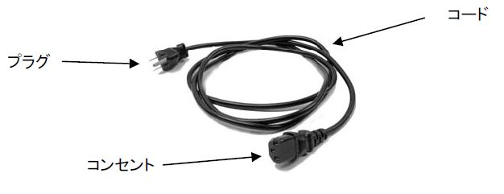

• プラグ – 電源供給コンセントへの差込用オスコネクタ。プラグのコンタクト部分の物理設計またはレイアウトは、
特定の電気規格を満たしています。
• コード – さまざまな長さを持つ絶縁皮膜に保護された電線部分。芯線の太さや絶縁皮膜の厚みは定格電流に
よって決められています。
• コンセント – 通常、装置側に接続されるメスコネクタ。コンセントのコンタクト部分の物理設計またはレイアウト
は、特定の電気規格を満たしています。

200V用 ジャンパケーブル
ジャンパケーブルは、スイッチと中間デバイス(UPS やPDU など)との間を相互接続する電源コードです。
HPE Aruba製品で使用するケーブルは以下の2種となります。

製品番号 | プラグのタイプ | コンセントのタイプ
 | （PDU またはUPS 側） | （スイッチ側）
JL697A | IEC C14 | IEC C13
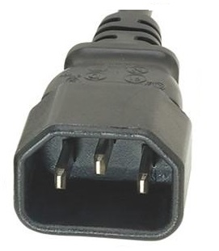
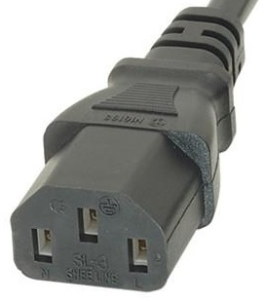

J9943A | IEC C14 | IEC C15
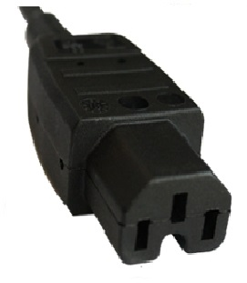

製品名 |  | 製品型番 | コンセント タイプ
Aruba 6300M 24 Smart Rate 1G/2.5G/5G/10G Class 6 PoE 2p50G 2p25G Switch |  | R8S89A | C15
Aruba 6300M 48 Smart Rate 5 Class 8 PoE 2p50G 2p25G Switch |  | R8S90A | C15
Aruba 6300M 48 Smart Rate 5 Class 8 Class 6 PoE 2p50G 2p10G Switch |  | R8S91A | C15
Aruba 6300M 24p SFP+ LRM 2p50G 2p25G Switch |  | R8S92A | C13
Aruba 6300M 24SFP+ 4SFP56 Switch |  | JL658A | C13
Aruba 6300M 24 Smart Rate 5 Class 6 PoE 4SFP56 Switch |  | JL660A | C15
Aruba 6300M 24G Class 4 PoE 4SFP56 Switch |  | JL662A | C15
Aruba 6300M 24G 4SFP56 Switch |  | JL664A | C13
Aruba 6300M 48 Smart Rate 5 Class 6 PoE 4SFP56 Switch |  | JL659A | C15
Aruba 6300M 48G Class 4 PoE 4SFP56 Switch |  | JL661A | C15
Aruba 6300M 48G 4SFP56 Switch |  | JL663A | C13
Aruba 6300F 24G Class 4 PoE 4SFP56 Switch |  | JL666A#ACF | C15
Aruba 6300F 24G 4SFP56 Switch |  | JL668A#ACF | C13
Aruba 6300F 48G Class 4 PoE 4SFP56 Switch |  | JL665A#ACF | C15
Aruba 6300F 48G 4SFP56 Switch |  | JL667A#ACF | C13

